画面イメージ
詳細設計書 | 画面名称 | B0401_面接一覧画面 | システムID | 改訂日 | 2020-09-01
 | 機能名称 |  | システム名称 | 改訂者 | 沙慶

画面イメージ

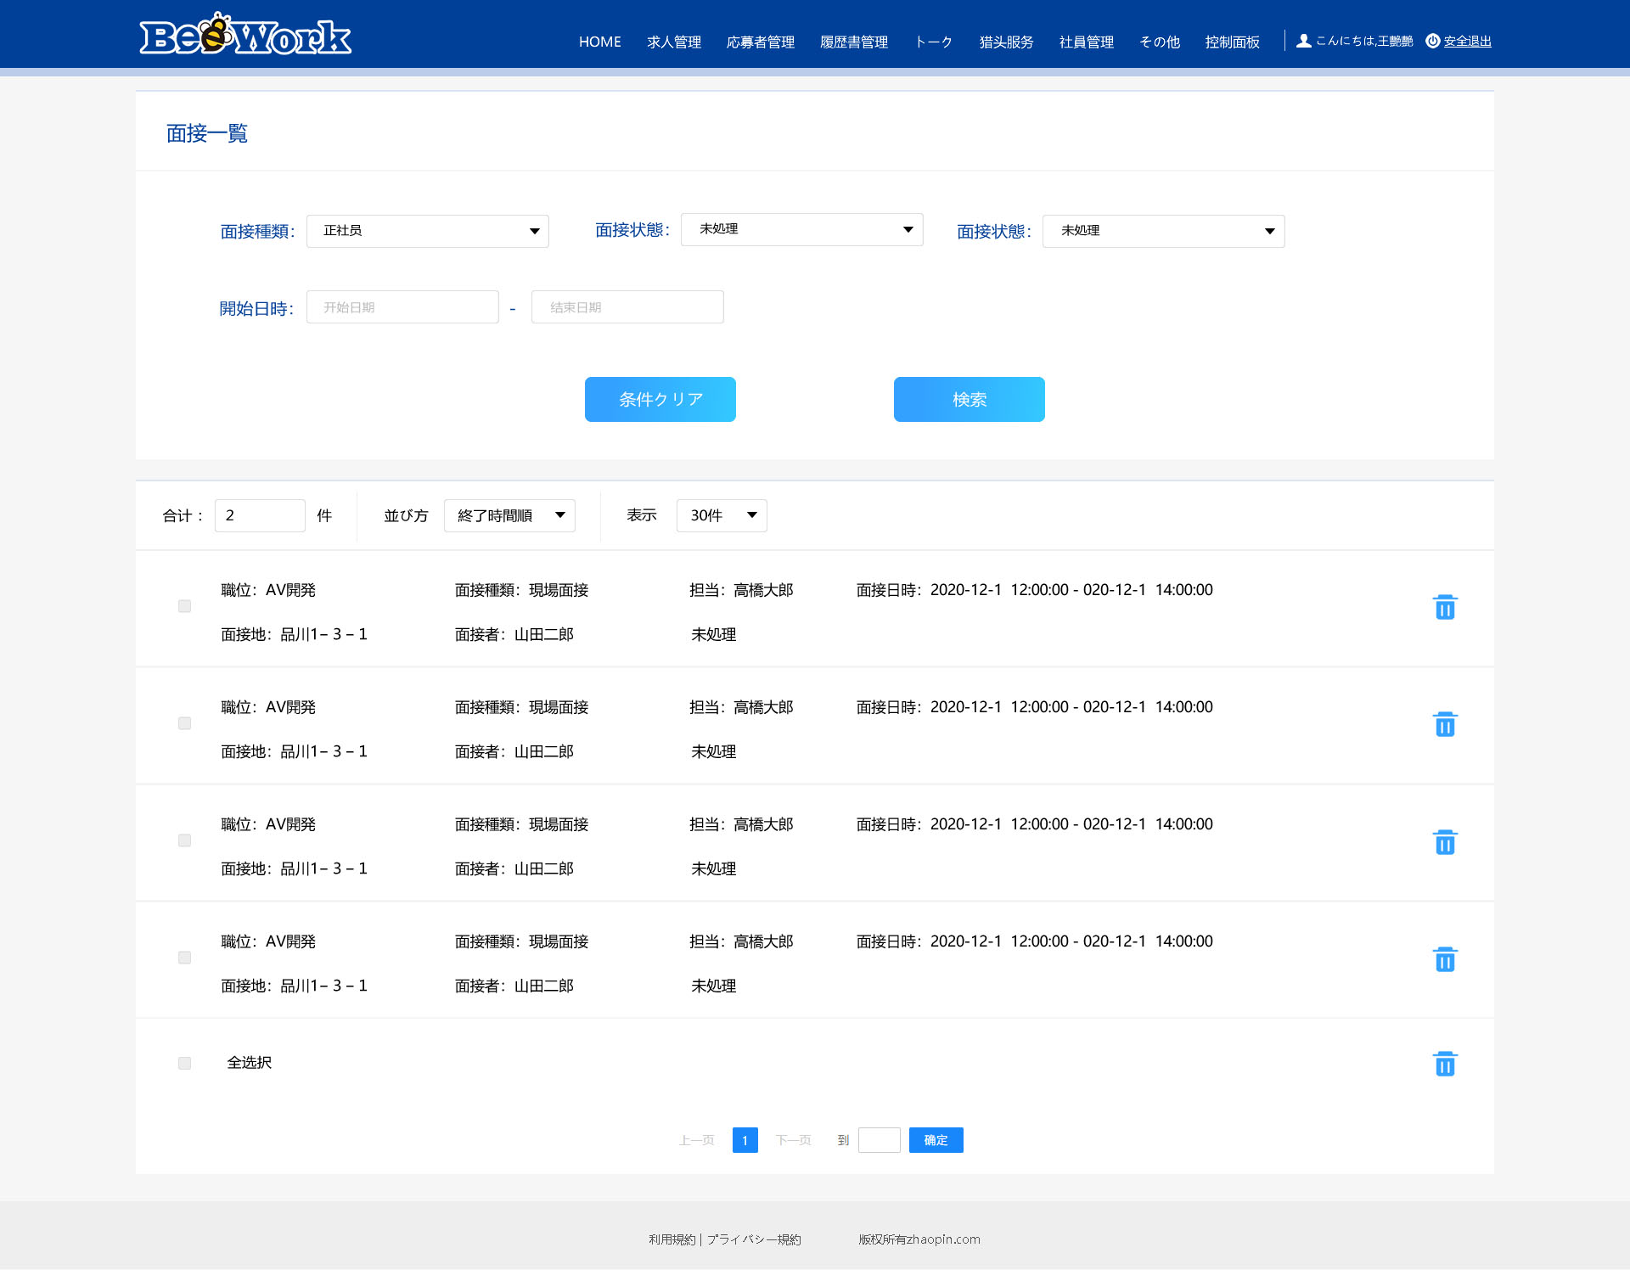

テレビ面接

